关系图
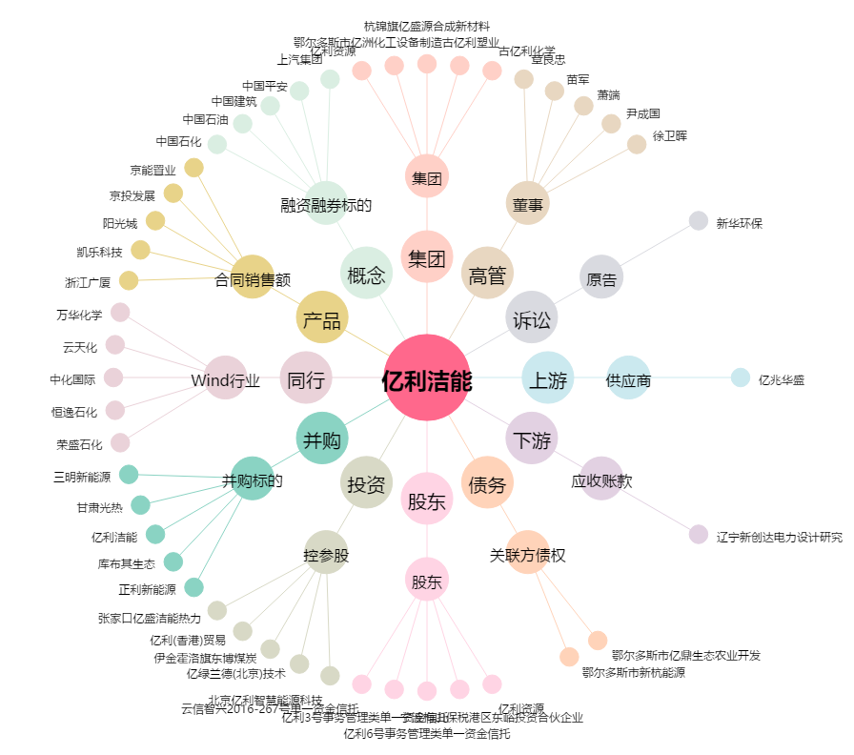
亿利洁能[600277.SH] - 关系概览图

